상품제안서
일회용 앞치마 고급형 | 상품코드: F09621

 |  |  |  |  |  |  | 02-412-0044 | www.easy1.co.kr
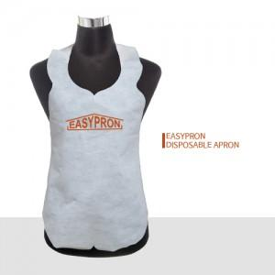 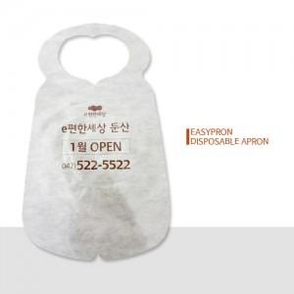

【상세/제작정보】

【인쇄/포장옵션】 | 실크 / OPP(비닐)

【공급단가】 | 수량 | 5,000~ | 8,000~ | 10,000~ | 15,000~ | 20,000~
*VAT별도 | 단가 | 145원 | 143원 | 137원 | 135원 | 133원

【상품 URL】 | https://dev.easy1.co.kr:443/src/goods_detail.php?gdno=9621

